horoscope
horoscope | zodiac_sign_ratio | duratoin_sec_avg | Count_dialing | count_horoscope_agent
Стрелец | 0.2109 | 108.2043 | 1067 | 316
Скорпион | 0.1996 | 113.0106 | 471 | 70
Близнецы | 0.1877 | 106.3388 | 1721 | 120
Овен | 0.1655 | 109.1132 | 1166 | 88
Дева | 0.1569 | 114.7043 | 8883 | 785
Водолей | 0.1479 | 111.9069 | 1332 | 93
Весы | 0.1369 | 110.2561 | 1636 | 125
Лев | 0.1337 | 113.3009 | 329 | 28
Козерог | 0.132 | 112.4871 | 659 | 46
Рак | 0.129 | 108.6814 | 1814 | 125
Рыбы | 0.1274 | 107.9946 | 1115 | 67
Телец | 0.0971 | 110.4391 | 1576 | 99
Можно наблюдать, что по какой-то причине "стрельцы" имеют наивысшую продажную конверсию, а "тельцы" наименьшую. При этом
это нельзя списать на малое количество этих знаков зодиака. Также видно, что у нас "девы" составляют примерно больше трети
всех знаков зодиака. Можно предположить, что HR охотнее отбирают кандидатов "дев" при отборе. Или же люди с этим знаком
зодиака охотнее идут в продажи, несмотря на их в целом среднюю способность к продажам. Впрочем, одно другого не исключает.

Подсчет количества операторов каждого знака зодиака, и подсчет продажной конверсии для каждого знака зодиака.

duration_check
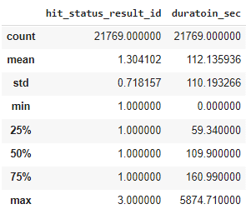
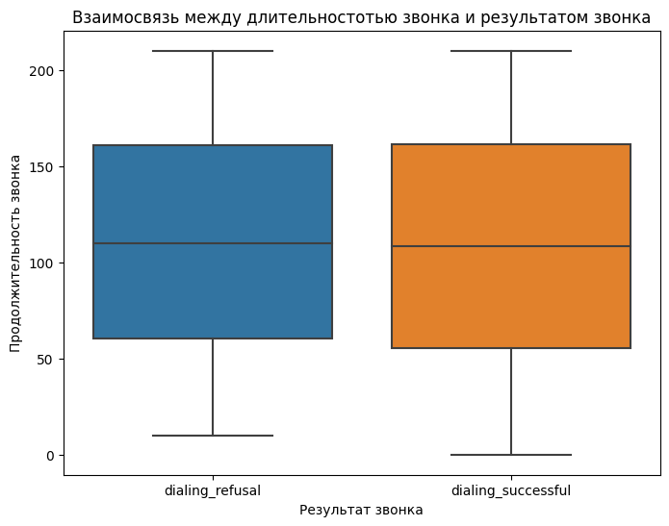
Проверим на ящике с усами гипотезу что длительность звонка действительно не влияет на успешность звонка.
 | Видим подтверждение гипотезы,
 | что продолжительность звонка
 | никак не влияет на продажную конверсию.

Видно что существуют звонки больше полутора часа, проверим зависит ли успешность звонка для продолжительности звонка больше 5 минут
sales_conversion = 0.125 при duration_sec > 600
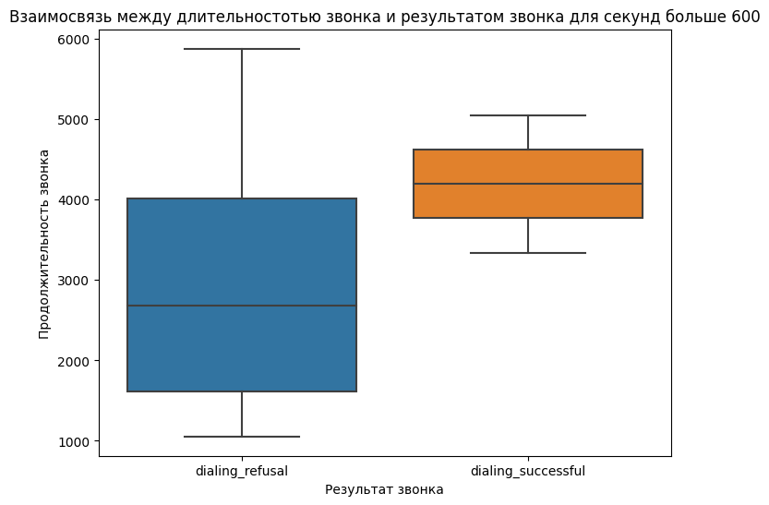

Можно заметить что продажная конверсия не сильно отличается от средней и не стоит тратить на звонок более трёх минут

result_for_hour
Средняя продажная конверсия по часам
hour_of_day | Sales_Conversion | Count_Dialings
03 | 0 | 1
04 | 0.21875 | 32
05 | 0.28235294118 | 85
06 | 0.11340206186 | 194
07 | 0.17964071856 | 334
08 | 0.12143379663 | 1367
09 | 0.13824289406 | 1548
10 | 0.13417521705 | 2534
11 | 0.15494546822 | 2659
12 | 0.14624013295 | 2407
13 | 0.15614773259 | 2139
14 | 0.1482773659 | 2293
15 | 0.15742320819 | 2344
16 | 0.15668202765 | 1953
17 | 0.16013071895 | 1224
18 | 0.26100628931 | 318 | Видно что продажная конверсия выше от 6 вечера до 5 утра. Необходимо исследовать почему так происходит.
19 | 0.26470588235 | 170
20 | 0.22 | 100 | Ставлю гипотезу, что люди в ночное и утреннее время охотнее берут трубку. Также проверю эту гипотезу для выходных.
21 | 0.24489795918 | 49 | Подробная прооверка этой гипотезы описана в google colab, она не подтвердилась, продолжение ниже
22 | 0.29411764706 | 17
23 | 1 | 1 | Возможно операторы работающие в это время имеют наиболее высокую продажную конверсию в целом,
 |  |  | чем только те кто работает по будням и в дневное время.
 |  |  | Возможно, что это связано с тем что операторы работающие в это время наиболее мотивированы и имеют хороший навык продажи.

 |  |  | Продажная конверсия у работников имеющих только дневные смены
 |  |  | Count_dialing_for_agent | Sales_Conversion
 |  |  | 23235 | 0.1219 | Можно заметить что у ночных работних конверсия выше
 |  |  | Продажная конверсия у работников имеющих только ночные смены
 |  |  | Count_dialing_for_agent | Sales_Conversion
 |  |  | 34669 | 0.18125373134328357

 |  |  | Вероятней всего продажная конверсия в ночное время суток выше из-за того что ночью звонят наиболее опытные и мотивированные операторы,
 |  |  | а также клиенты в это время суток наиболее склонны к покупкам ввиду их усталости.
 |  |  | Также, более высокую продажную конверсию в ночное время можно списать на небольшой объем выборки.

days_sales_conversion
Продажная конверсия по дням
day | Sales_Conversions | Count_Dialings
2022-08-01 | 0.15923566879 | 942
2022-08-02 | 0.15205913411 | 947
2022-08-03 | 0.11973180077 | 1044
2022-08-04 | 0.11875 | 960
2022-08-05 | 0.15856481481 | 864
2022-08-06 | 0.248 | 125
2022-08-07 | 0.24561403509 | 57
2022-08-08 | 0.14142427282 | 997
2022-08-09 | 0.14965986395 | 1029
2022-08-10 | 0.1550802139 | 935
2022-08-11 | 0.15264423077 | 832
2022-08-12 | 0.16248348745 | 757
2022-08-13 | 0.29230769231 | 130
2022-08-14 | 0.34426229508 | 61
2022-08-15 | 0.16945373467 | 897
2022-08-16 | 0.15477497256 | 911 | Видно, что в субботу и воскрсенье, наиболее высокая продажная конверсия.
2022-08-17 | 0.15487804878 | 820 | Это может быть связано с тем, как было сказано ранее, в это время звонят наиболее опытные и мотивированные операторы.
2022-08-18 | 0.17370325694 | 829 | А также можно предположить, что люди в выходные дни наиболее склонны к покупкам.
2022-08-19 | 0.1554192229 | 978 | Ну или же это может быть, как и в случае с ночным временем суток, влияние малого количества звонков по сравнению с будними днями.
2022-08-20 | 0.20666666667 | 150 | См ниже
2022-08-21 | 0.31147540984 | 61 | Count_dialing_for_agent | Sales_Conversion | Конверсия для работников работающих в сб и вс
2022-08-22 | 0.14093137255 | 816 | 36960 | 0.187
2022-08-23 | 0.13815090329 | 941
2022-08-24 | 0.13502109705 | 948 | Count_dialing_for_agent | Sales_Conversion | Конверсия для не работников работающих в сб и вс
2022-08-25 | 0.13394919169 | 866 | 52214 | 0.129
2022-08-26 | 0.13966480447 | 895
2022-08-27 | 0.21556886228 | 167 | Видно что операторы которые работают не только в будни имеют наиболее высокую продажную конверсию.
2022-08-28 | 0.22018348624 | 109
2022-08-29 | 0.12993762994 | 962
2022-08-30 | 0.16053511706 | 897
2022-08-31 | 0.16270783848 | 842

queue
Среднее время для очереди в сек
queue_id | queue_desc | avg_wait_time_second | task_count
13137 | Очередь 2 | 2800755.2 | 89
9450 | Очередь 107 | 2604529.5 | 71
4874 | Очередь 76 | 1637284.4 | 112
12728 | Очередь 63 | 1604874.9 | 398
12049 | Очередь 86 | 1474161.1 | 216
2221 | Очередь 33 | 1380272.5 | 342
14790 | Очередь 23 | 1367519.2 | 1936
14354 | Очередь 58 | 1239633.3 | 1825
15085 | Очередь 75 | 1177661.7 | 681
4875 | Очередь 5 | 1165806.4 | 192
13043 | Очередь 31 | 1103441 | 66
14376 | Очередь 32 | 1090823.5 | 43
1381 | Очередь 65 | 1085307.5 | 614
8725 | Очередь 138 | 1012422.4 | 279
15113 | Очередь 7 | 980615.9 | 1729
15001 | Очередь 131 | 963943.2 | 323 | Отобрал очереди которые встречаются более-менее часто.
11619 | Очередь 141 | 943999.5 | 72 | Видно, что некоторые очереди занимают продолжительные промежутки времени.
12675 | Очередь 115 | 907549.4 | 139 | Если это не связано с их спецификой, то возможна их оптимизация и выделение на них большего количества ресурсов.
15023 | Очередь 121 | 860074.4 | 175
14642 | Очередь 50 | 851022.5 | 4253
14644 | Очередь 119 | 826760.9 | 4311
12245 | Очередь 143 | 755725.5 | 1391
15182 | Очередь 147 | 743478.8 | 123
15006 | Очередь 97 | 743357.6 | 186
13062 | Очередь 47 | 737493.2 | 496
14097 | Очередь 135 | 734711 | 573
12246 | Очередь 82 | 712261.9 | 356
15181 | Очередь 81 | 705706.3 | 128
15183 | Очередь 116 | 670370.2 | 126
12835 | Очередь 118 | 637385.3 | 94
15002 | Очередь 37 | 565042.8 | 43
11693 | Очередь 30 | 542085.7 | 113
13261 | Очередь 24 | 526426.3 | 1264
15024 | Очередь 71 | 508892.8 | 104
6777 | Очередь 1 | 467917.8 | 215
10236 | Очередь 20 | 461749.2 | 167
12834 | Очередь 142 | 417337.9 | 208
14590 | Очередь 100 | 416397.9 | 72
14466 | Очередь 114 | 404496.3 | 119
10551 | Очередь 110 | 386284.1 | 545
3360 | Очередь 11 | 385658.6 | 33
13240 | Очередь 42 | 379933.1 | 281
13781 | Очередь 133 | 374690.2 | 67
7521 | Очередь 149 | 364043 | 440
14589 | Очередь 34 | 363420.9 | 81
14755 | Очередь 151 | 353118.9 | 171
14643 | Очередь 41 | 350699.4 | 2250
14111 | Очередь 122 | 349945.1 | 232
13044 | Очередь 111 | 343209.4 | 85
12725 | Очередь 92 | 330104.7 | 239
7612 | Очередь 93 | 324911.5 | 788
9264 | Очередь 43 | 316856.5 | 937
8159 | Очередь 22 | 306762.8 | 770
9350 | Очередь 17 | 300564.8 | 82
9364 | Очередь 54 | 292097.6 | 108
7508 | Очередь 66 | 289966.7 | 869
11696 | Очередь 4 | 287266 | 81
502 | Очередь 38 | 284604.1 | 275
4878 | Очередь 153 | 277540.1 | 993
9437 | Очередь 103 | 277233.6 | 952
13042 | Очередь 72 | 276666.1 | 44
8156 | Очередь 89 | 274187.4 | 106
6658 | Очередь 148 | 271427.7 | 2065
14988 | Очередь 12 | 266840.4 | 40
8072 | Очередь 154 | 263231.1 | 260
14303 | Очередь 79 | 257952.3 | 463
6782 | Очередь 140 | 256152.6 | 35
14740 | Очередь 123 | 247863.4 | 2771
14110 | Очередь 28 | 243889.5 | 235
15048 | Очередь 55 | 240536.2 | 202
7638 | Очередь 62 | 229831.9 | 39
3362 | Очередь 56 | 227171.1 | 74
14819 | Очередь 40 | 224715.9 | 237
14447 | Очередь 8 | 222451 | 1069
3361 | Очередь 26 | 217741.2 | 31
7617 | Очередь 155 | 209050.8 | 858
15047 | Очередь 112 | 206732.1 | 120
14703 | Очередь 129 | 204652.5 | 675
14702 | Очередь 35 | 195258.6 | 551
9436 | Очередь 53 | 190122.4 | 47
3744 | Очередь 98 | 186137.1 | 82
14754 | Очередь 120 | 181886.3 | 36
9362 | Очередь 48 | 177057.6 | 76
4081 | Очередь 78 | 169151.9 | 287
7882 | Очередь 124 | 155026.5 | 158
8157 | Очередь 74 | 151272.7 | 245
4880 | Очередь 117 | 144317.3 | 106
4881 | Очередь 16 | 143775.6 | 58
12697 | Очередь 83 | 143510.4 | 101
10269 | Очередь 15 | 140730.3 | 182
13045 | Очередь 29 | 138834.5 | 1141
9408 | Очередь 128 | 136451.3 | 497
13780 | Очередь 64 | 134706.2 | 683
2725 | Очередь 99 | 123477.1 | 114
10405 | Очередь 36 | 123173.3 | 809
13041 | Очередь 146 | 121667.4 | 37
8070 | Очередь 3 | 106984.6 | 113
11613 | Очередь 106 | 105209.6 | 47
12696 | Очередь 134 | 103380.7 | 53
12857 | Очередь 18 | 94817.7 | 46
7797 | Очередь 126 | 82193.9 | 97
8071 | Очередь 104 | 72542.8 | 141
3947 | Очередь 96 | 67288.8 | 150
13556 | Очередь 139 | 30799.4 | 64
15253 | Очередь 144 | 30128.9 | 33
1281 | Очередь 14 | 67.1 | 453

task_by_days
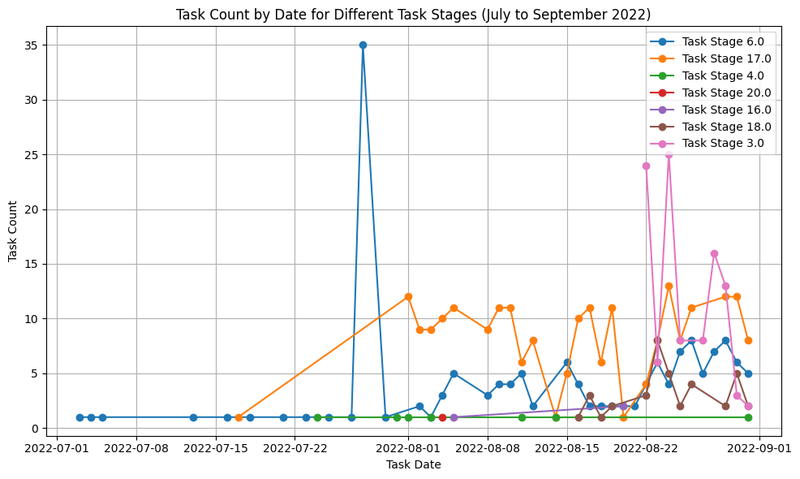
task_date | task_stage_id | task_count
2021-03-07 | 4 | 1
2021-04-08 | 4 | 1
2021-11-02 | 6 | 1
2021-11-24 | 4 | 1
2022-03-20 | 4 | 1
2022-03-24 | 6 | 1
2022-03-29 | 6 | 1
2022-03-30 | 6 | 1
2022-04-10 | 4 | 1
2022-04-25 | 6 | 1
2022-05-06 | 6 | 1
2022-05-11 | 6 | 1
2022-05-12 | 6 | 1
2022-05-16 | 6 | 1
2022-05-19 | 6 | 1
2022-05-23 | 6 | 1
2022-05-28 | 6 | 1
2022-05-31 | 6 | 1
2022-06-07 | 6 | 1 | По какой-то причине 29 июля резко идёт скачок 6 задания.
2022-06-09 | 6 | 1 | Кроме того, после этого дня резко возрастает количество всех задач. Похоже на аномалию, связанную с неполнотой данных.
2022-06-10 | 6 | 1 | Также, можно заметить, что в вызодные дни количество ззадани падает.
2022-06-11 | 6 | 1
2022-06-28 | 6 | 2
2022-06-30 | 6 | 1
2022-07-03 | 6 | 1
2022-07-04 | 6 | 1
2022-07-05 | 6 | 1
2022-07-13 | 6 | 1
2022-07-16 | 6 | 1
2022-07-17 | 17 | 1
2022-07-18 | 6 | 1
2022-07-21 | 6 | 1
2022-07-23 | 6 | 1
2022-07-24 | 4 | 1
2022-07-25 | 6 | 1
2022-07-27 | 6 | 1
2022-07-28 | 6 | 35
2022-07-30 | 6 | 1
2022-07-31 | 4 | 1
2022-08-01 | 4 | 1
2022-08-01 | 17 | 12
2022-08-02 | 6 | 2
2022-08-02 | 17 | 9
2022-08-03 | 4 | 1
2022-08-03 | 6 | 1
2022-08-03 | 17 | 9
2022-08-04 | 6 | 3
2022-08-04 | 17 | 10
2022-08-04 | 20 | 1
2022-08-05 | 6 | 5
2022-08-05 | 16 | 1
2022-08-05 | 17 | 11
2022-08-08 | 6 | 3
2022-08-08 | 17 | 9
2022-08-09 | 6 | 4
2022-08-09 | 17 | 11
2022-08-10 | 6 | 4
2022-08-10 | 17 | 11
2022-08-11 | 4 | 1
2022-08-11 | 6 | 5
2022-08-11 | 17 | 6
2022-08-12 | 6 | 2
2022-08-12 | 17 | 8
2022-08-14 | 4 | 1
2022-08-14 | 17 | 1
2022-08-15 | 6 | 6
2022-08-15 | 17 | 5
2022-08-16 | 6 | 4
2022-08-16 | 17 | 10
2022-08-16 | 18 | 1
2022-08-17 | 6 | 2
2022-08-17 | 17 | 11
2022-08-17 | 18 | 3
2022-08-18 | 6 | 2
2022-08-18 | 17 | 6
2022-08-18 | 18 | 1
2022-08-19 | 6 | 2
2022-08-19 | 17 | 11
2022-08-19 | 18 | 2
2022-08-20 | 6 | 2
2022-08-20 | 16 | 2
2022-08-20 | 17 | 1
2022-08-21 | 6 | 2
2022-08-22 | 3 | 24
2022-08-22 | 6 | 4
2022-08-22 | 17 | 4
2022-08-22 | 18 | 3
2022-08-23 | 3 | 6
2022-08-23 | 6 | 6
2022-08-23 | 17 | 8
2022-08-23 | 18 | 8
2022-08-24 | 3 | 25
2022-08-24 | 6 | 4
2022-08-24 | 17 | 13
2022-08-24 | 18 | 5
2022-08-25 | 3 | 8
2022-08-25 | 6 | 7
2022-08-25 | 17 | 8
2022-08-25 | 18 | 2
2022-08-26 | 6 | 8
2022-08-26 | 17 | 11
2022-08-26 | 18 | 4
2022-08-27 | 3 | 8
2022-08-27 | 6 | 5
2022-08-28 | 3 | 16
2022-08-28 | 6 | 7
2022-08-29 | 3 | 13
2022-08-29 | 6 | 8
2022-08-29 | 17 | 12
2022-08-29 | 18 | 2
2022-08-30 | 3 | 3
2022-08-30 | 6 | 6
2022-08-30 | 17 | 12
2022-08-30 | 18 | 5
2022-08-31 | 3 | 2
2022-08-31 | 4 | 1
2022-08-31 | 6 | 5
2022-08-31 | 17 | 8
2022-08-31 | 18 | 2

task_by_days_1_23
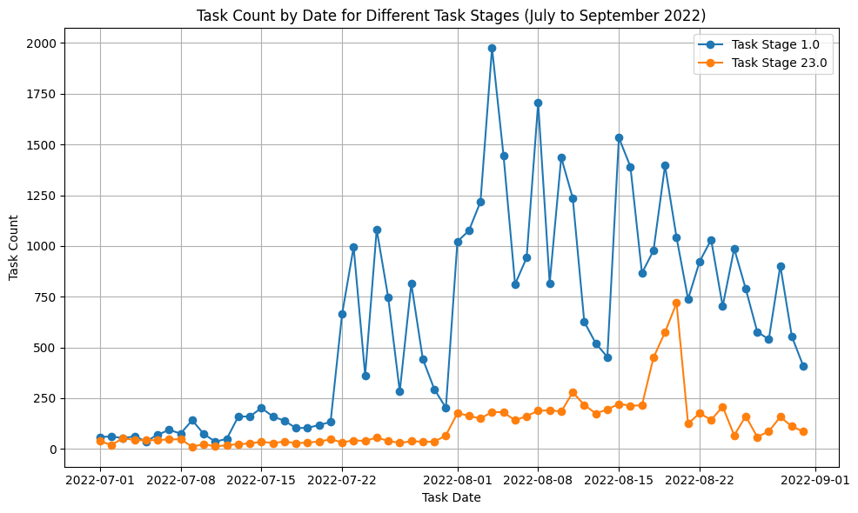
task_date | task_stage_id | task_count
2021-04-02 | 1 | 1
2021-05-28 | 1 | 1
2021-06-18 | 1 | 1
2021-08-03 | 1 | 2
2021-09-03 | 1 | 1
2021-09-06 | 1 | 1
2021-09-12 | 1 | 1
2021-10-09 | 1 | 1
2021-10-13 | 1 | 1
2021-11-19 | 1 | 1
2021-12-02 | 1 | 1
2021-12-21 | 1 | 1
2022-01-12 | 1 | 1
2022-01-14 | 1 | 1
2022-01-25 | 1 | 1
2022-01-28 | 1 | 1
2022-02-03 | 1 | 1
2022-03-03 | 1 | 1
2022-03-06 | 1 | 1 | Здесь можно также наблюдать, что в августе резко возрастает количество заданий, а также в выходные дни падает количество заданий.
2022-03-13 | 1 | 1
2022-03-16 | 1 | 2
2022-03-19 | 1 | 1
2022-03-21 | 1 | 1
2022-03-23 | 1 | 1
2022-03-26 | 1 | 1
2022-03-28 | 1 | 1
2022-03-29 | 1 | 1
2022-03-31 | 1 | 1
2022-04-06 | 1 | 1
2022-04-09 | 1 | 1
2022-04-15 | 1 | 1
2022-04-19 | 1 | 3
2022-04-21 | 1 | 1
2022-04-23 | 1 | 1
2022-04-29 | 1 | 1
2022-05-01 | 1 | 1
2022-05-03 | 1 | 2
2022-05-05 | 1 | 2
2022-05-07 | 1 | 1
2022-05-08 | 1 | 1
2022-05-09 | 1 | 2
2022-05-13 | 23 | 1
2022-05-14 | 1 | 1
2022-05-15 | 1 | 1
2022-05-16 | 1 | 1
2022-05-17 | 1 | 1
2022-05-19 | 1 | 2
2022-05-20 | 1 | 2
2022-05-21 | 23 | 1
2022-05-22 | 1 | 1
2022-05-22 | 23 | 1
2022-05-23 | 1 | 1
2022-05-24 | 1 | 3
2022-05-25 | 1 | 1
2022-05-25 | 23 | 1
2022-05-26 | 23 | 1
2022-05-27 | 1 | 3
2022-05-28 | 1 | 2
2022-05-28 | 23 | 1
2022-05-29 | 1 | 1
2022-05-29 | 23 | 2
2022-05-30 | 1 | 2
2022-05-30 | 23 | 2
2022-05-31 | 1 | 2
2022-05-31 | 23 | 4
2022-06-01 | 23 | 5
2022-06-02 | 1 | 2
2022-06-02 | 23 | 4
2022-06-03 | 1 | 3
2022-06-03 | 23 | 4
2022-06-04 | 1 | 1
2022-06-04 | 23 | 3
2022-06-05 | 1 | 4
2022-06-05 | 23 | 3
2022-06-06 | 1 | 5
2022-06-06 | 23 | 1
2022-06-07 | 1 | 4
2022-06-07 | 23 | 2
2022-06-08 | 1 | 4
2022-06-08 | 23 | 2
2022-06-09 | 1 | 12
2022-06-09 | 23 | 4
2022-06-10 | 1 | 20
2022-06-10 | 23 | 3
2022-06-11 | 1 | 5
2022-06-11 | 23 | 8
2022-06-12 | 1 | 13
2022-06-12 | 23 | 5
2022-06-13 | 1 | 10
2022-06-13 | 23 | 4
2022-06-14 | 1 | 18
2022-06-14 | 23 | 1
2022-06-15 | 1 | 12
2022-06-15 | 23 | 3
2022-06-16 | 1 | 9
2022-06-16 | 23 | 3
2022-06-17 | 1 | 19
2022-06-17 | 23 | 4
2022-06-18 | 1 | 12
2022-06-18 | 23 | 1
2022-06-19 | 1 | 10
2022-06-19 | 23 | 11
2022-06-20 | 1 | 22
2022-06-20 | 23 | 6
2022-06-21 | 1 | 21
2022-06-21 | 23 | 7
2022-06-22 | 1 | 22
2022-06-22 | 23 | 35
2022-06-23 | 1 | 44
2022-06-23 | 23 | 29
2022-06-24 | 1 | 42
2022-06-24 | 23 | 31
2022-06-25 | 1 | 14
2022-06-25 | 23 | 30
2022-06-26 | 1 | 35
2022-06-26 | 23 | 33
2022-06-27 | 1 | 18
2022-06-27 | 23 | 42
2022-06-28 | 1 | 25
2022-06-28 | 23 | 61
2022-06-29 | 1 | 45
2022-06-29 | 23 | 36
2022-06-30 | 1 | 27
2022-06-30 | 23 | 34
2022-07-01 | 1 | 59
2022-07-01 | 23 | 38
2022-07-02 | 1 | 62
2022-07-02 | 23 | 20
2022-07-03 | 1 | 53
2022-07-03 | 23 | 53
2022-07-04 | 1 | 63
2022-07-04 | 23 | 44
2022-07-05 | 1 | 37
2022-07-05 | 23 | 43
2022-07-06 | 1 | 70
2022-07-06 | 23 | 44
2022-07-07 | 1 | 94
2022-07-07 | 23 | 47
2022-07-08 | 1 | 76
2022-07-08 | 23 | 48
2022-07-09 | 1 | 142
2022-07-09 | 23 | 11
2022-07-10 | 1 | 74
2022-07-10 | 23 | 24
2022-07-11 | 1 | 36
2022-07-11 | 23 | 13
2022-07-12 | 1 | 50
2022-07-12 | 23 | 18
2022-07-13 | 1 | 160
2022-07-13 | 23 | 24
2022-07-14 | 1 | 160
2022-07-14 | 23 | 27
2022-07-15 | 1 | 202
2022-07-15 | 23 | 36
2022-07-16 | 1 | 160
2022-07-16 | 23 | 29
2022-07-17 | 1 | 139
2022-07-17 | 23 | 37
2022-07-18 | 1 | 103
2022-07-18 | 23 | 29
2022-07-19 | 1 | 104
2022-07-19 | 23 | 31
2022-07-20 | 1 | 118
2022-07-20 | 23 | 37
2022-07-21 | 1 | 133
2022-07-21 | 23 | 47
2022-07-22 | 1 | 665
2022-07-22 | 23 | 33
2022-07-23 | 1 | 995
2022-07-23 | 23 | 42
2022-07-24 | 1 | 363
2022-07-24 | 23 | 40
2022-07-25 | 1 | 1081
2022-07-25 | 23 | 56
2022-07-26 | 1 | 746
2022-07-26 | 23 | 40
2022-07-27 | 1 | 283
2022-07-27 | 23 | 30
2022-07-28 | 1 | 815
2022-07-28 | 23 | 38
2022-07-29 | 1 | 443
2022-07-29 | 23 | 36
2022-07-30 | 1 | 294
2022-07-30 | 23 | 36
2022-07-31 | 1 | 203
2022-07-31 | 23 | 67
2022-08-01 | 1 | 1022
2022-08-01 | 23 | 177
2022-08-02 | 1 | 1076
2022-08-02 | 23 | 163
2022-08-03 | 1 | 1218
2022-08-03 | 23 | 150
2022-08-04 | 1 | 1975
2022-08-04 | 23 | 183
2022-08-05 | 1 | 1444
2022-08-05 | 23 | 180
2022-08-06 | 1 | 812
2022-08-06 | 23 | 141
2022-08-07 | 1 | 942
2022-08-07 | 23 | 162
2022-08-08 | 1 | 1705
2022-08-08 | 23 | 188
2022-08-09 | 1 | 817
2022-08-09 | 23 | 191
2022-08-10 | 1 | 1436
2022-08-10 | 23 | 184
2022-08-11 | 1 | 1236
2022-08-11 | 23 | 279
2022-08-12 | 1 | 626
2022-08-12 | 23 | 217
2022-08-13 | 1 | 520
2022-08-13 | 23 | 175
2022-08-14 | 1 | 453
2022-08-14 | 23 | 195
2022-08-15 | 1 | 1533
2022-08-15 | 23 | 222
2022-08-16 | 1 | 1391
2022-08-16 | 23 | 213
2022-08-17 | 1 | 867
2022-08-17 | 23 | 215
2022-08-18 | 1 | 977
2022-08-18 | 23 | 450
2022-08-19 | 1 | 1396
2022-08-19 | 23 | 575
2022-08-20 | 1 | 1042
2022-08-20 | 23 | 719
2022-08-21 | 1 | 738
2022-08-21 | 23 | 125
2022-08-22 | 1 | 923
2022-08-22 | 23 | 176
2022-08-23 | 1 | 1031
2022-08-23 | 23 | 143
2022-08-24 | 1 | 703
2022-08-24 | 23 | 209
2022-08-25 | 1 | 987
2022-08-25 | 23 | 67
2022-08-26 | 1 | 789
2022-08-26 | 23 | 162
2022-08-27 | 1 | 577
2022-08-27 | 23 | 59
2022-08-28 | 1 | 540
2022-08-28 | 23 | 87
2022-08-29 | 1 | 903
2022-08-29 | 23 | 158
2022-08-30 | 1 | 554
2022-08-30 | 23 | 111
2022-08-31 | 1 | 407
2022-08-31 | 23 | 86

client_util_by_day
day | product_id | usage_count
2022-08-01 | 1 | 18
2022-08-01 | 2 | 15 |  | product_id | num_started_using | total_products | usage_ratio
2022-08-01 | 3 | 6 |  | 1 | 330 | 6440 | 0.0512
2022-08-01 | 4 | 69 |  | 2 | 437 | 17786 | 0.0246
2022-08-02 | 1 | 14 |  | 3 | 126 | 3538 | 0.0356
2022-08-02 | 2 | 14 |  | 4 | 1632 | 61410 | 0.0266
2022-08-02 | 3 | 5
2022-08-02 | 4 | 81 |  | Видно, что чаще всего клиенты "утилизируются" по первому и третьему товару.
2022-08-03 | 1 | 16 |  | А также наиболее часто продаваемые товары второй и четвёртый.
2022-08-03 | 2 | 14
2022-08-03 | 3 | 5
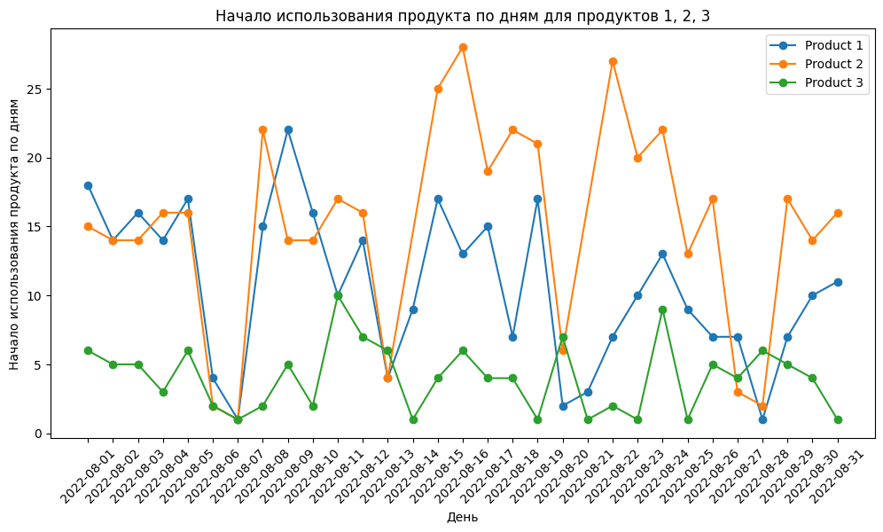
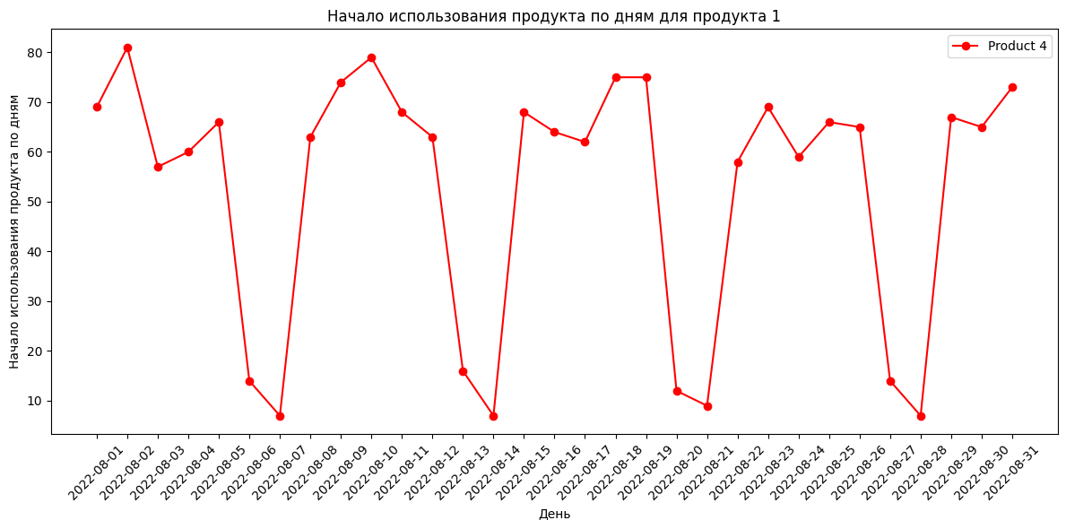
2022-08-03 | 4 | 57
2022-08-04 | 1 | 14
2022-08-04 | 2 | 16
2022-08-04 | 3 | 3
2022-08-04 | 4 | 60
2022-08-05 | 1 | 17
2022-08-05 | 2 | 16
2022-08-05 | 3 | 6
2022-08-05 | 4 | 66
2022-08-06 | 1 | 4
2022-08-06 | 2 | 2
2022-08-06 | 3 | 2
2022-08-06 | 4 | 14
2022-08-07 | 1 | 1
2022-08-07 | 2 | 1
2022-08-07 | 3 | 1
2022-08-07 | 4 | 7 | Можно видеть, что по пятницам и субботам "утилизация" клиентов наимаеньшая.
2022-08-08 | 1 | 15 | Вероятно это связано с тем, что клиенты в эти дни отдыхают, и им не до использования товаров. Впрочем, для товара 3 это не всегда верно.
2022-08-08 | 2 | 22
2022-08-08 | 3 | 2
2022-08-08 | 4 | 63
2022-08-09 | 1 | 22
2022-08-09 | 2 | 14
2022-08-09 | 3 | 5
2022-08-09 | 4 | 74
2022-08-10 | 1 | 16
2022-08-10 | 2 | 14
2022-08-10 | 3 | 2
2022-08-10 | 4 | 79
2022-08-11 | 1 | 10
2022-08-11 | 2 | 17
2022-08-11 | 3 | 10
2022-08-11 | 4 | 68
2022-08-12 | 1 | 14
2022-08-12 | 2 | 16
2022-08-12 | 3 | 7
2022-08-12 | 4 | 63
2022-08-13 | 1 | 4
2022-08-13 | 2 | 4
2022-08-13 | 3 | 6
2022-08-13 | 4 | 16
2022-08-14 | 1 | 9
2022-08-14 | 3 | 1
2022-08-14 | 4 | 7
2022-08-15 | 1 | 17
2022-08-15 | 2 | 25
2022-08-15 | 3 | 4
2022-08-15 | 4 | 68
2022-08-16 | 1 | 13
2022-08-16 | 2 | 28
2022-08-16 | 3 | 6
2022-08-16 | 4 | 64
2022-08-17 | 1 | 15
2022-08-17 | 2 | 19
2022-08-17 | 3 | 4
2022-08-17 | 4 | 62
2022-08-18 | 1 | 7
2022-08-18 | 2 | 22
2022-08-18 | 3 | 4
2022-08-18 | 4 | 75
2022-08-19 | 1 | 17
2022-08-19 | 2 | 21
2022-08-19 | 3 | 1
2022-08-19 | 4 | 75
2022-08-20 | 1 | 2
2022-08-20 | 2 | 6
2022-08-20 | 3 | 7
2022-08-20 | 4 | 12
2022-08-21 | 1 | 3
2022-08-21 | 3 | 1
2022-08-21 | 4 | 9
2022-08-22 | 1 | 7
2022-08-22 | 2 | 27
2022-08-22 | 3 | 2
2022-08-22 | 4 | 58
2022-08-23 | 1 | 10
2022-08-23 | 2 | 20
2022-08-23 | 3 | 1
2022-08-23 | 4 | 69
2022-08-24 | 1 | 13
2022-08-24 | 2 | 22
2022-08-24 | 3 | 9
2022-08-24 | 4 | 59
2022-08-25 | 1 | 9
2022-08-25 | 2 | 13
2022-08-25 | 3 | 1
2022-08-25 | 4 | 66
2022-08-26 | 1 | 7
2022-08-26 | 2 | 17
2022-08-26 | 3 | 5
2022-08-26 | 4 | 65
2022-08-27 | 1 | 7
2022-08-27 | 2 | 3
2022-08-27 | 3 | 4
2022-08-27 | 4 | 14
2022-08-28 | 1 | 1
2022-08-28 | 2 | 2
2022-08-28 | 3 | 6
2022-08-28 | 4 | 7
2022-08-29 | 1 | 7
2022-08-29 | 2 | 17
2022-08-29 | 3 | 5
2022-08-29 | 4 | 67
2022-08-30 | 1 | 10
2022-08-30 | 2 | 14
2022-08-30 | 3 | 4
2022-08-30 | 4 | 65
2022-08-31 | 1 | 11
2022-08-31 | 2 | 16
2022-08-31 | 3 | 1
2022-08-31 | 4 | 73

